ร่างกำหนดการ
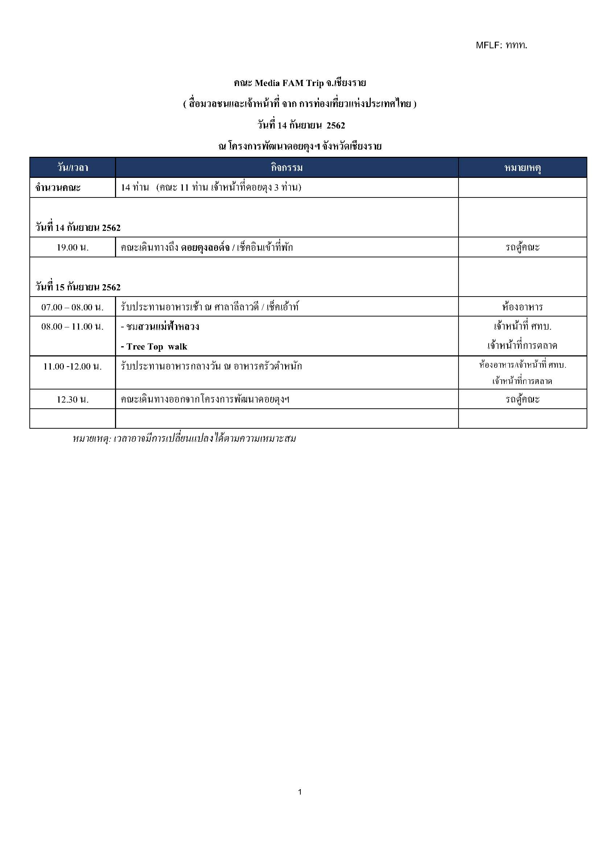

กำหนดการของคณะ
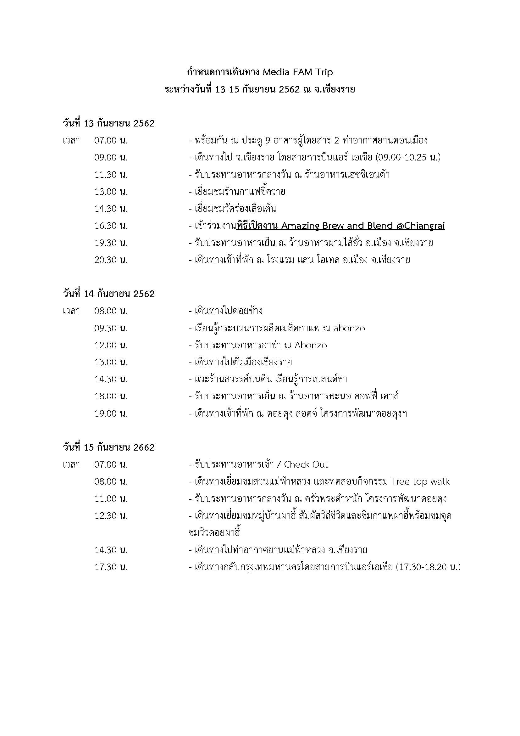

จดหมายนำคณะ
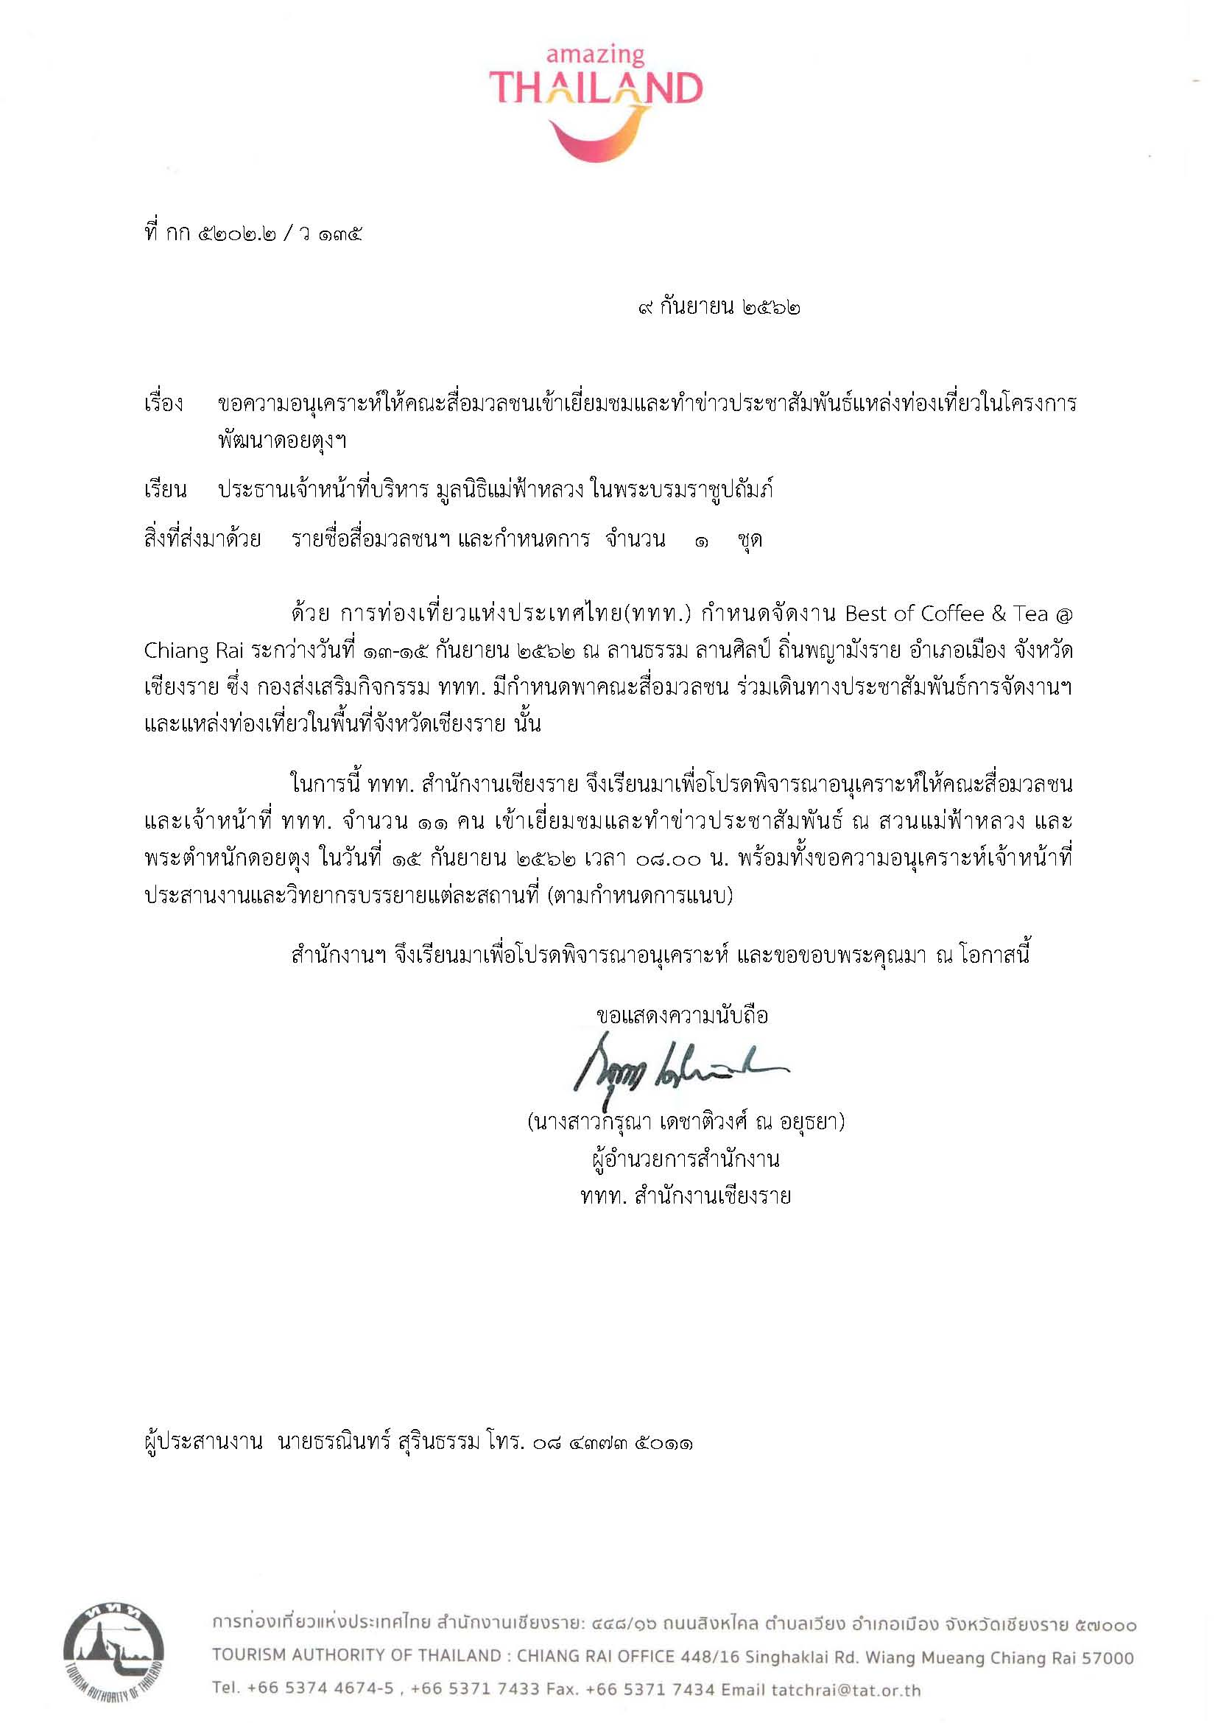

รายชื่อสื่อมวลชน
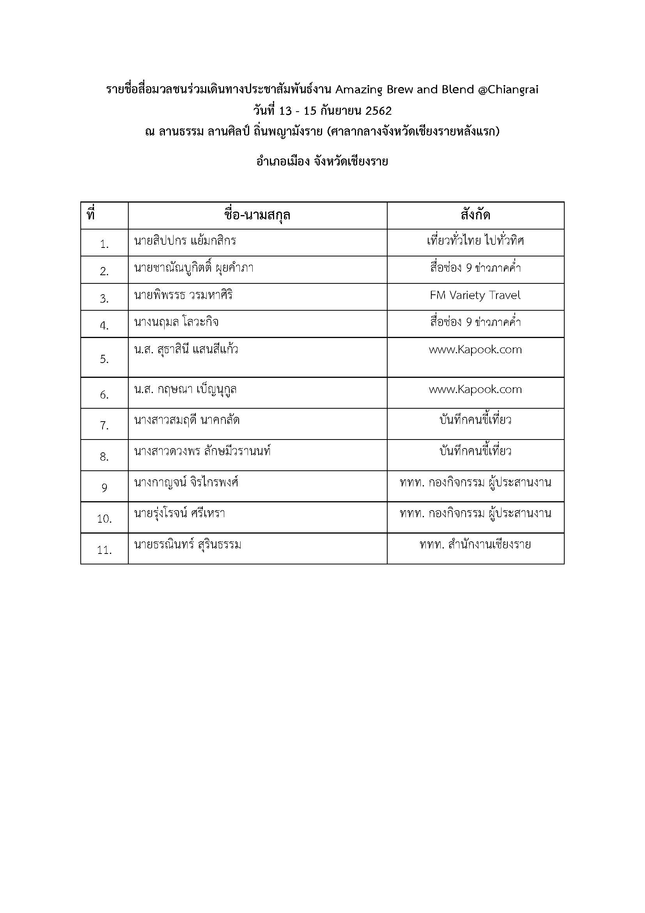

ศทบ.1
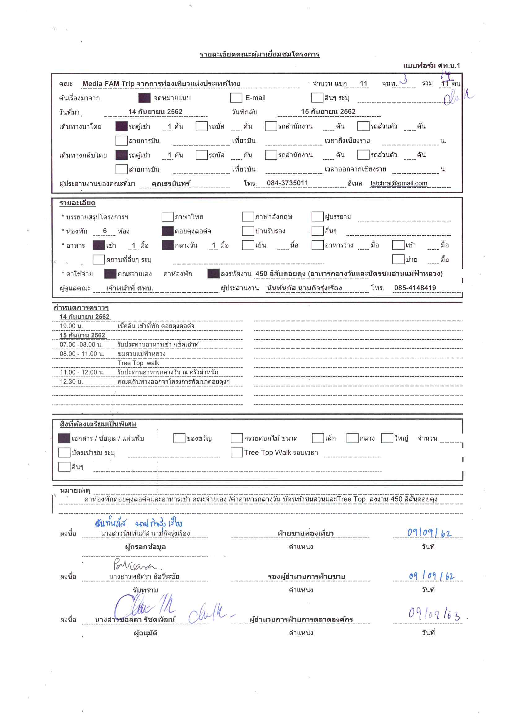

เมนูอาหาร
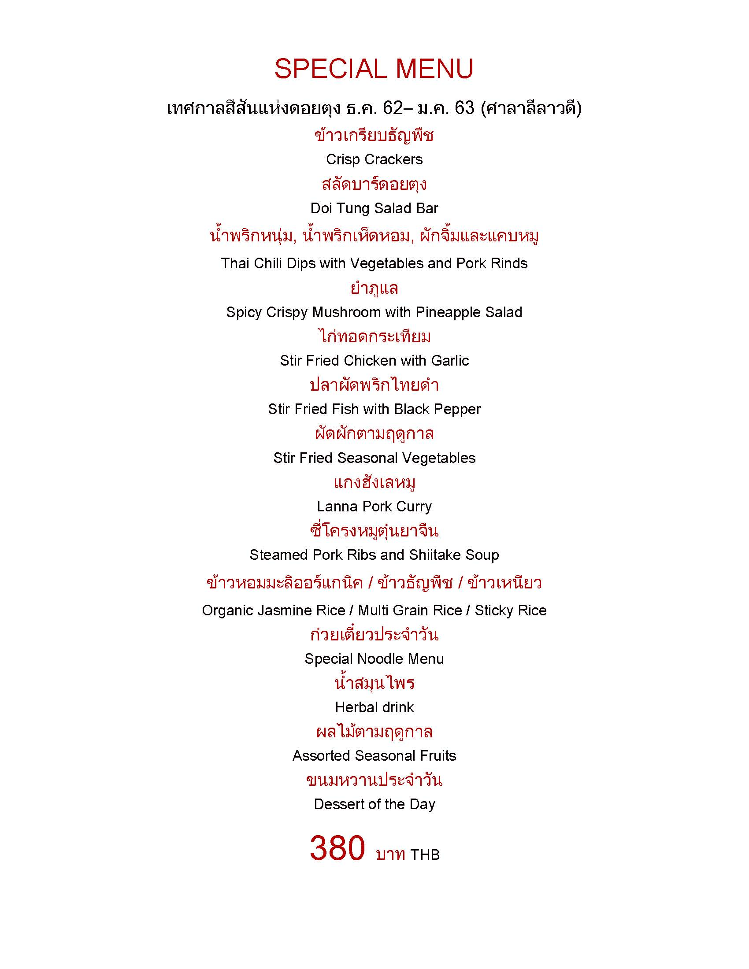
รายการอาหารกลางวัน คณะ Media FAM Trip สื่อมวลชนและเจ้าหน้าที่จากการท่องเที่ยวแห่งประเทศไทย
วันที่ 15 กันยายน 2562 ณ ครัวตำหนัก
ลูกค้า 11 ท่าน เจ้าหน้าที่ดอยตุง 3 ท่าน
จัดเป็นโต๊ะ 3 โต๊ะ คณะ 2 โต๊ะ นั่ง 5 และ 6 ส่วนเจ้าหน้าที่ดอยตุง 1 โต๊ะ 3 ท่าน ค่าใช้จ่ายลงงาน 450 สีสันดอยตุง

